Лист1
 |  | 8 (800) 511-64-30 Бесплатно по России |  | 8 (977) 831-44-26 подключен WhatsApp |  | positarium.ru |  | mail@positarium.ru |  | Итого, шт | Сумма
Фото | Артикул | Название | Цена, руб | Наличие, шт (или под заказ) | Срок производства | Минимальный заказ производство | В коробе | Заказ / шт заполняет клиент | Сумма, руб | 0 | - ₽
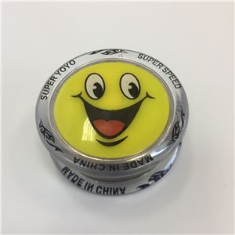 | KA-08093594 | Игрушка «Йо-Йо смайлик» | 77.50 ₽ | Под заказ | 10-15 дней | 2400 | 480 | 0 | 0.00 ₽
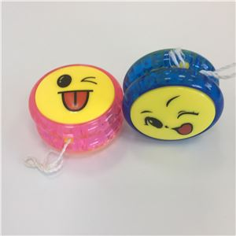 | KA-080935162 | Игрушка «Йо-Йо смайл» | 46.50 ₽ | Под заказ | 10-15 дней | 2880 | 576 | 0 | 0.00 ₽
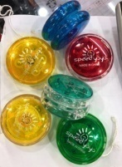 | 7010-0001 | Игрушка «Йо-Йо цветные» | 49.60 ₽ | Под заказ | 10-15 дней | 2400 | 480 | 0 | 0.00 ₽
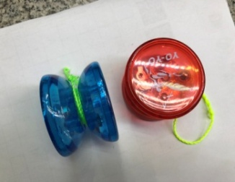 | 7010-0002 | Игрушка «Йо-Йо» | 102.30 ₽ | Под заказ | 10-15 дней | 2880 | 576 | 0 | 0.00 ₽
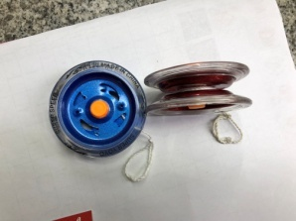 | 7010-0003 | Игрушка «Разноцветный Йо-Йо» | 65.10 ₽ | Под заказ | 10-15 дней | 2400 | 480 | 0 | 0.00 ₽
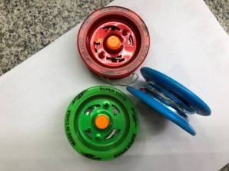 | 7010-0004 | Игрушка Йо-Йо «Диск» | 65.10 ₽ | Под заказ | 10-15 дней | 2400 | 480 | 0 | 0.00 ₽
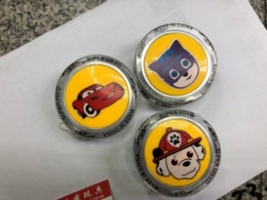 | 7010-0005 | Игрушка Йо-Йо «Картинки» | 77.50 ₽ | Под заказ | 10-15 дней | 2400 | 480 | 0 | 0.00 ₽
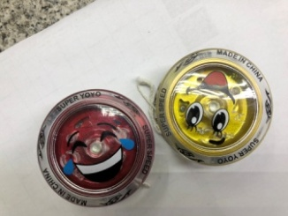 | 7010-0006 | Игрушка Йо-Йо «Смешные смайлики» | 86.80 ₽ | Под заказ | 10-15 дней | 2400 | 480 | 0 | 0.00 ₽
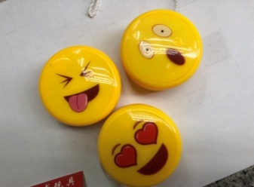 | 7010-0007 | Игрушка Йо-Йо «Эмодзи» | 74.40 ₽ | Под заказ | 10-15 дней | 2400 | 480 | 0 | 0.00 ₽
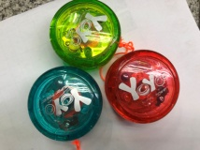 | 7010-0008 | Игрушка Йо-Йо «Яркий» | 114.70 ₽ | Под заказ | 10-15 дней | 1920 | 384 | 0 | 0.00 ₽
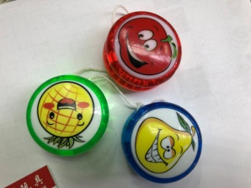 | 7010-0009 | Игрушка Йо-Йо «Смешные фрукты» | 40.30 ₽ | Под заказ | 10-15 дней | 2880 | 576 | 0 | 0.00 ₽
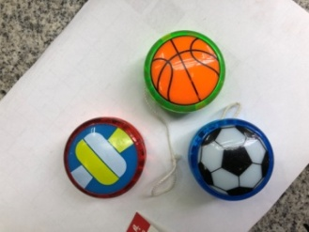 | 7010-0010 | Игрушка Йо-Йо «Мяч» | 40.30 ₽ | Под заказ | 10-15 дней | 2880 | 576 | 0 | 0.00 ₽
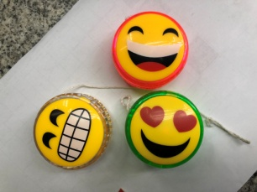 | 7010-0011 | Игрушка Йо-Йо «Весёлый смайл» | 43.40 ₽ | Под заказ | 10-15 дней | 2880 | 576 | 0 | 0.00 ₽
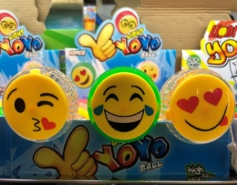 | 7010-0012 | Игрушка Йо-Йо «Мордочка» | 43.40 ₽ | Под заказ | 10-15 дней | 2880 | 576 | 0 | 0.00 ₽
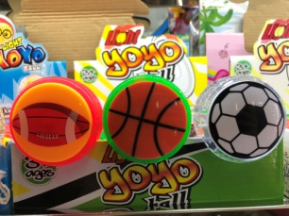 | 7010-0013 | Игрушка Йо-Йо «Спортивный мяч» | 43.40 ₽ | Под заказ | 10-15 дней | 2880 | 576 | 0 | 0.00 ₽
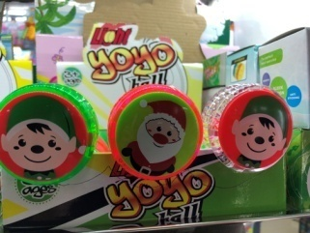 | 7010-0014 | Игрушка Йо-Йо «Санта» | 43.40 ₽ | Под заказ | 10-15 дней | 2880 | 576 | 0 | 0.00 ₽
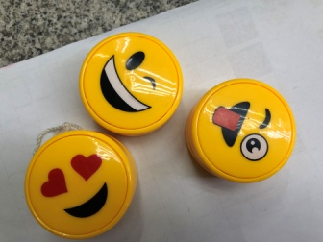 | 7010-0015 | Игрушка Йо-Йо «Улыбайся» | 55.80 ₽ | Под заказ | 10-15 дней | 2880 | 576 | 0 | 0.00 ₽
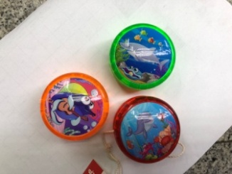 | 7010-0016 | Игрушка Йо-Йо «Морские жители» | 43.40 ₽ | Под заказ | 10-15 дней | 2880 | 576 | 0 | 0.00 ₽
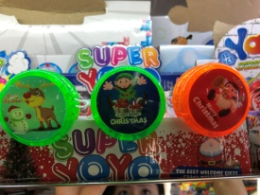 | 7010-0017 | Игрушка Йо-Йо «Давай играть» | 43.40 ₽ | Под заказ | 10-15 дней | 2880 | 576 | 0 | 0.00 ₽
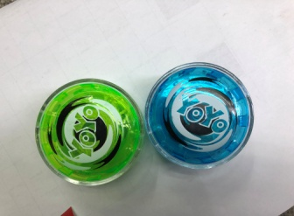 | 7010-0018 | Игрушка Йо-Йо «Поиграем» | 37.20 ₽ | Под заказ | 10-15 дней | 2880 | 576 | 0 | 0.00 ₽

